Накладная-№3
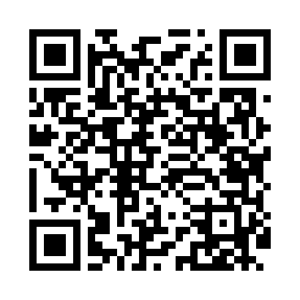
Номер товарно-транспортной накладной: |  |  | Торговый представитель: Karimov Amirjon
Поставщик: Toshkent falcon fly 2 |  |  | Телефон торгового представителя: +
Дата отгрузки: 04.12.2025 |  |  | Контрагент: Omon aka Diyor market
Дата консигнации: |  |  | Адрес:
Доставщик: |  |  | Телефон:
Телефон доставщика:
Время заказа: 04.12.2025 15:24:24
№ | Штрих-код | Название товаров (работ,услуг) | Количество | Количество в кейсе | Цена | Сумма
 |  |  | 99 |  |  | 344.7
1 | 6920240023420 | Коврики напольные для ванной комнаты 50*80CM XP-23-42 | 4 | 4 шт. | 4.40 | 17.60
2 | 6920240023413 | Коврик для ванной и туалета, чехол для крышки унитаза 50*80CM XP-23-41 | 4 | 4 шт. | 4.70 | 18.80
3 | 6920240023475 | Коврики напольные для ванной комнаты В большо й каропке 60 шт50*80CM XP-23-47 | 3 | 3 шт. | 3.70 | 11.10
4 | 6920240023499 | Коврики напольные для ванной комнаты 50*80CM XP-23-49 | 4 | 4 шт. | 4.80 | 19.20
5 | 6920240023604 | Коврики напольные для ванной комнаты 50*50CM XP-23-60 | 4 | 4 шт. | 3.80 | 15.20
6 | 6920240023932 | Коврики напольные для ванной комнаты 38*68 XP -23-93 | 8 | 8 шт. | 1.50 | 12
7 | 6920240023758 | Ҳаммом учун коврик 73*40 см XP-23-75 | 6 | 6 шт. | 4.20 | 25.20
8 | 6805019698750 | Коврик для ванны, 40×70 см, DB-98-75 | 4 | 4 шт. | 3.10 | 12.40
9 | 6920240023598 | Коврики напольные для ванной комнаты 45*55CM XP-23-59 | 6 | 6 шт. | 3.70 | 22.20
10 | 6920240023277 | Коврики напольные для ванной комнаты 50*80CM XP-23-27 | 6 | 6 шт. | 3.80 | 22.80
11 | 6805019698712 | Коврики напольные для ванной комнаты 45*75 DB -98-71 | 5 | 5 шт. | 4.50 | 22.50
12 | 6805019698699 | Коврики напольные для ванной комнаты 45*75 DB -98-69 | 5 | 5 шт. | 4.50 | 22.50
13 | 6920240023215 | Коврики напольные для ванной комнаты 60*90CM XP-23-21 | 6 | 6 шт. | 6.10 | 36.60
14 | 6805019698606 | Коврики напольные для ванной комнаты 50*80 (k ichkinasi) DB-98-60 | 6 | 6 шт. | 3.30 | 19.80
15 | 6971739630889 | Щётка для мытья окон DB-83-144 | 10 | 10 шт. | 0.70 | 7
16 | 2011357901214 | Щетка для уборки дома 1030 DB-83-141 | 10 | 10 шт. | 0.70 | 7
17 | 2011064896360 | Набор Пластмас доска 9O99 29,5х20см 4шт овалн ый GB-60-8 | 3 | 3 шт. | 6.60 | 19.80
18 | 6937202506075 | Разделочная доска пластмассовая 9098 GB-60-7 | 5 | 5 шт. | 6.60 | 33
Итого: 344.7$|->UZS: 4,308,750.00

